界面&功能
福利大厅系统 |  |  |  |  | 功能规则

 | 功能入口 |  |  |  |  |  | 福利大厅 相关基础规则和清单
 |  |  |  |  |  | 1.设计目的是什么 |  | 5功能点清单
 | 1.在主界面点击【福利大厅】图标可进入 |  |  |  |  | ▶ | 提供每日签到，累积签到奖励 | 模块 | 类型 | 内容 | 优先级
 | 2.图标位于界面左侧展开图标清单中 |  |  |  |  | ▶ | 提供在线奖励 | 福利系统 | UI和资源 | 每日签到界面 | 1
 |  |  |  |  |  | 2.基本规则 |  |  | UI和资源 | 在线奖励界面 | 1
 |  |  |  |  |  | ▶ | 根据日历真实日期进行签到排布 |  | UI和资源
 |  |  |  |  |  | ▶ | 根据在线时间领取奖励 |  | UI和资源
 |  |  |  |  |  | 3.解锁方式 |  |  | UI和资源
 |  |  |  |  |  | ▶ | 默认开启 |  | 功能逻辑 | 每日签到更新逻辑 | 1
 |  |  |  |  |  | 4关联功能 |  |  | 功能逻辑 | 每日签到补签逻辑 | 1
 |  |  |  |  |  | ▶ | 主界面【入口位置】 |  | 功能逻辑 | 累积签到奖励逻辑 | 2
 |  |  |  |  |  |  |  |  | 功能逻辑 | 不同状态显示逻辑 | 3
 |  |  |  |  |  |  |  |  | 功能逻辑 | 在线奖励界面 | 1
 |  |  |  |  |  |  |  |  | 功能数值 | 福利奖励数值 | 3

 | 福利大厅界面【在线奖励】
1
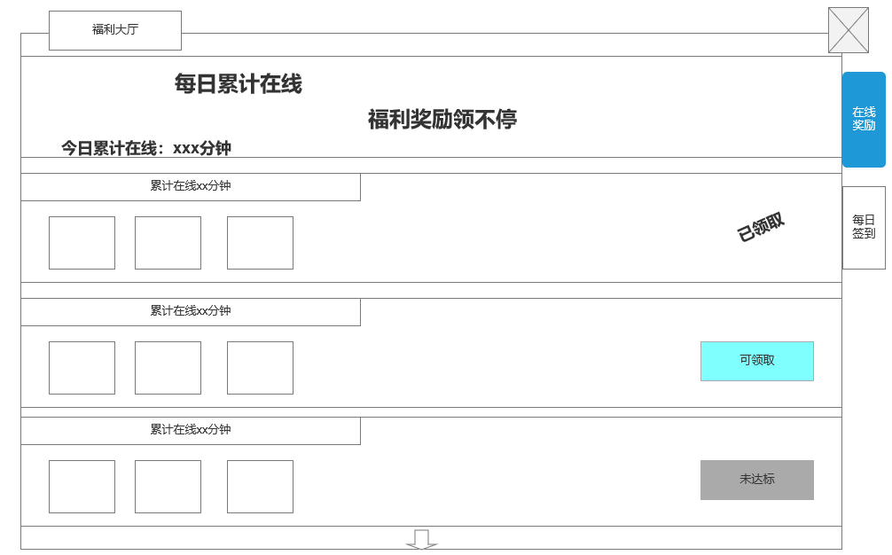

2
 |  | 1在线奖励底框
 |  | ▶ | 显示底框
 |  | ▶ | 显示玩家当前累计在线时间
 |  |  | 在线时间记录：当日第一次登录的时间开始计算
 |  |  |  | 若玩家下线后，再次登录时继续累计计算在线时间
 |  |  | 如玩家在今日登录游戏后在线了10分钟，下线后再一次登录则继续从10分钟开始计算在线时间

 |  | 2.在线奖励档位
 |  | ▶ | 显示不同档次的在线奖励和在线条件
 |  |  | 最多配置4个不同奖励
 |  |  | 点击道具图标时，弹出道具tips

 |  | ▶ | 按钮状态
 |  |  | 已领取： | 已领取状态的在线奖励档位
 |  |  |  | 领取奖励时弹出获得奖励提示（使用副本的获得奖励提示即可）
 |  |  | 可领取： | 在线奖励挡位可领取，点击后可领取奖励，按钮变成已领取状态
 |  |  | 未达标： | 在线奖励挡位未达标（按钮显示灰色）

 |  | ▶ | 支持上下滑动状态
 |  | ▶ | 下滑提示
 |  |  | 当底部还有奖励档次时，提示下滑提示
 |  |  | 底部无奖励档次时，提示消失

 | 未标注界面

 | 福利大厅界面【每日签到】

1

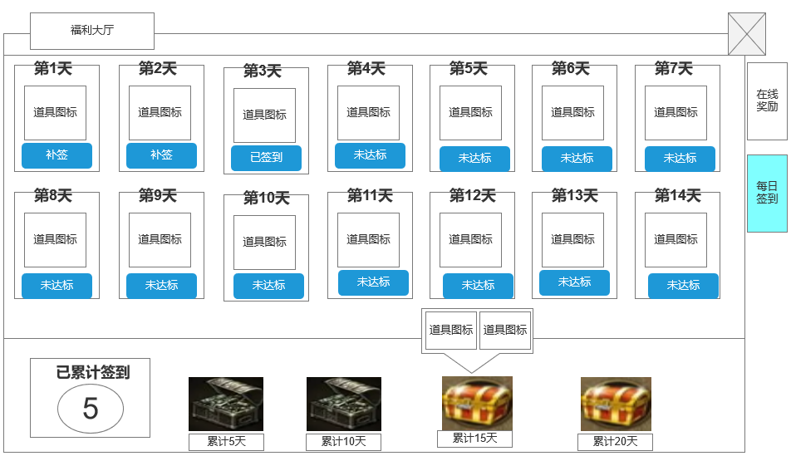

 |  | 1.签到标签显示区
 |  | ▶ | 按照配置显示天数和奖励

 |  | ▶ | 显示签到奖励图标
 |  |  | 点击道具图标时，弹出道具tips
 |  | ▶ | 签到基础规则：登录后手动签到，未手动签到次日则需要补签
 |  |  | 补签需消耗货币
 |  |  | 天数签到：至创号始为第一天，按照配置n天后继续轮回
2
 |  | ▶ | 不同按钮显示状态：已签到，补签，未达标
 |  |  | 已签到：已签到的天数按钮显示
 |  |  | 补签：当日未签到的天数，次日显示补签
 |  |  |  | 点击补签弹出补签窗口提示：是否消耗xx钻石进行一次补签。
 |  |  | 未达标：未达到可签到的天数

 |  | 2.累积签到天数可领取奖励
 |  | ▶ | 轮回时更新相关内容
 |  | ▶ | 分为n个档位，天数和奖励支持配置
 |  | ▶ | 不同领取状态：可领取，已领取，无法领取
 |  |  | 可领取：可领取的宝箱后面增加发光特效，提示可领取
 |  |  | 已领取：一个开盖的宝箱样式，提示已领取
 |  |  | 无法领取：一个闭合的宝箱，点击弹出奖励框

功能美需
UI需求

 | 序号 | 类型 | 对应界面 | 内容 | 功能需求 | 策划建议 | 参考图
 | 1 | UI | 在线奖励界面 | 在线奖励界面
 | 2 | UI | 每日签到界面 | 每日签到界面
 | 3 | UI
 | 4 | UI
 | 5 | UI
 | 6 | UI
 | 7 | UI
 | 8 | UI
 | 9 | UI
 | 10 | UI
 | 11 | UI
 | 12 | UI
 | 13 | UI
 | 14 | UI
 | 15 | UI
 | 16 | UI
 | 17 | UI
 | 18 | UI
 | 19 | UI

背景图需求

 | 序号 | 类型 | 对应界面 | 内容 | 功能需求 | 策划建议 | 参考图
 | 1 | 2D原画 | 已领取的宝箱图标 | 已领取的宝箱 | 已领取的宝箱 | 已领取的宝箱 | 
 | 2 | 2D原画 | 未领取的宝箱图标 | 未领取的宝箱图标 | 未领取的宝箱图标 | 未领取的宝箱图标 | 
 | 3 | 2D原画
 | 4 | 2D原画
 | 5 | 2D原画
 | 6 | 2D原画

道具图标需求

动效需求

 | 序号 | 类型 | 内容 | 描述 | 功能需求 | 策划建议 | 参考图
 |  |  | 宝箱可领取的光芒特效 | 宝箱可领取的光芒特效 | 宝箱可领取的光芒特效 |  | 

其他 （ICON，模型，表情等）

 | 序号 | 类型 | 对应界面 | 内容 | 功能需求 | 策划建议 | 参考图
 | 1 | ICON | 福利大厅-主界面入口 | 主界面代表福利大厅功能的入口图标 | 主界面代表福利大厅功能的入口图标 |  | 

参考界面
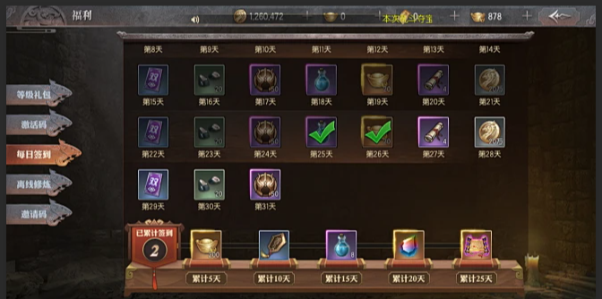
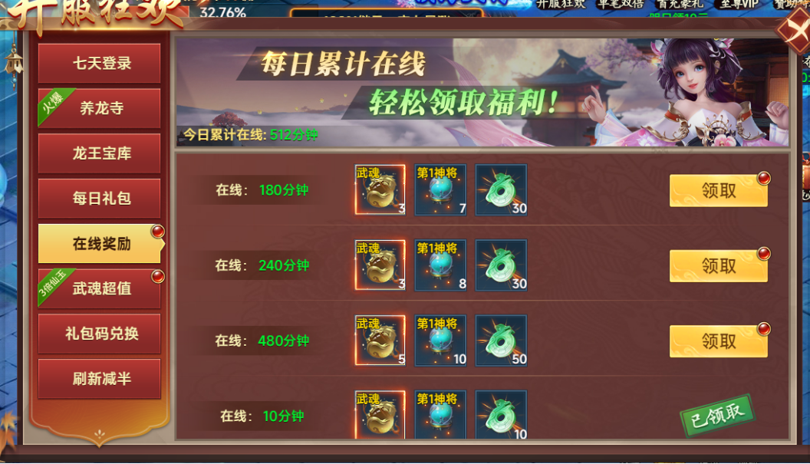
参考图

 | 参考游戏—异兽洪荒

